概要
■AWS環境におけるWeb-Blogを構築することについて
 | ■目次

1.概要
 | 本シートでは、AWS環境におけるWeb Blog を構築することについて記載する。

 | 1.1.取得一覧
 |  | 習得する為、以下の目標を達成できるようにする
 |  | ① Webを作成するツールやそのツールの使い方
 |  | ② Webのフロントエンドを作成する
 |  | ③ バックエンド、Webのフロントエンドとバックエンドの間の連携、運動
 |  | ④ Web を構築する為、AWSにおけるなにが必要か
 |  | ⑤ AWS環境におけるWebを構築方法
 |  | ⑥ 上記の取得一覧により、Blog を作成し、AWSに実行する

 | 1.2.目標
 |  | ① 自分の学んだことや実際の経験などを保管する

2.Blogの仕様

 | Blogの仕様についてはいかに記載する

 | ● Blog名

 | ● コンテンツ
 |  | ① 自分の学んだ知識
 |  | ② 仕事に活用していた経験

 | ● 機能
 |  | ① ダッシュボード
 |  |  | 新しい順にコンテンツを表示する

 |  | ② コンテンツ編集については以下です。
 |  |  | ユーザー | 権限
 |  |  |  | 読み | 作成 | 編集 | 削除
 |  |  | 一般 | 〇 | X | X | X
 |  |  | 管理者 | 〇 | 〇 | 〇 | 〇

 |  | ② コンテンツ画面
 |  |  | コンテンツを表示用画面

 |  | ③ ログイン：管理者のみで使用
 |  |  | ログイン後、コンテンツを作成、編集、削除可能

 |  | ④ 作成用画面
 |  |  | コンテンツを作成

 |  | ⑤ 編集用画面
 |  |  | 既存コンテンツを編集用画面

 |  | ⑥ メニューバー
 |  |  | テーマを分割する

 |  | ⑦ 検索機能
 |  |  | コンテンツのタイトルを含めるキーワードにより、コンテンツを検索する

 | ● 使用ツール
 |  | ① Visual Studio Code
 |  |  | →フロントエンド、バックエンドを作成する
 |  | ② データベース:MySQL

2.AWS環境

 | 2.1システム構成図
検討中

 | 2.2.構築用サービス
検討中

ダッシュボード
■ダッシュボード

Header
1.ダッシュボード
 | ・一般ユーザーおよび管理者が未ログインの場合に示す。

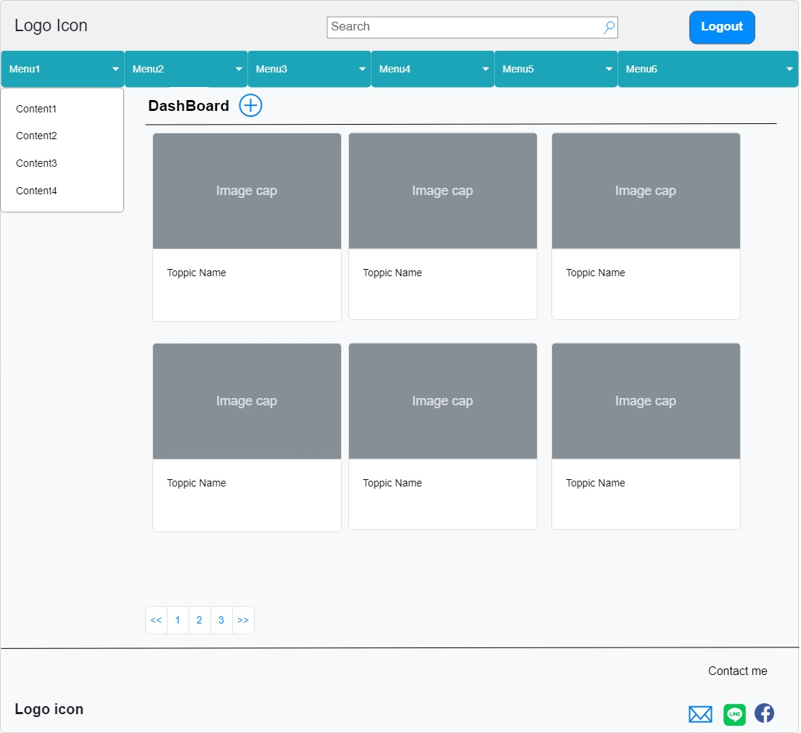
1
2
3
メニューバー

4

コンテンツを新規作成
5
コンテンツの一覧

6
ダッシュボード：一般ユーザーモードのみ
管理者モード、ダッシュボード →
tạo 1 màn hình mới,màn hình AD,
bên trái có nút tạo mới, hiển thị danh sách bài log
bên dưới mỗi bài log sẽ thêm 2 nút nhấn là edit và delete
hiển thị đầu tiên là theo từng menu-chủ đề , mỗi chủ đề sẽ có 3 bài viết mới nhất
cấu hình cho nhiều thiết bị , máy tính điện thoại ipad...
@media css cho từng giao diện

7
Footer

8
9

 | ●コンポーネント
 | NO. | 区分 | アイテム |  |  | コンポーネント | 役割
 | 1 | Header | Logo Icon |  |  | 写真 | Blog のLogo Icon
 | 2 |  | 検索 |  |  | Input | Blog のコンテンツを検索
 | 3 |  | ログイン |  |  | ボタン
 | 4 | メニューバー | メニューNo. |  |  | メニュー名 | Blog コンテンツのメニュー一覧
 | 5 |  | サブメニュー |  |  | サブメニュー名 | Blog コンテンツのメニューのサブメニュー
 | 6 | コンテンツの一覧 | 各コンテンツテーマ一覧 |  |  | Grid | 各コンテンツテーマ一覧のテーマを表示エリア(10件)
 |  |  | プラス記号 |  |  | ボタン | コンテンツを新規作成(管理者モードのみ)
 | 7 | ページネーションバー | ページネーションバー |  |  | バー | コンテンツの閲覧をページネーション
 | 8 | Footer | Logo Icon |  |  |  | １と同じ
 | 9 |  | 連絡先
 |  |  |  | Mail |  | アイコン | メールリンク
 |  |  |  | Line |  | アイコン | Lineリンク
 |  |  |  | FaceBook |  | アイコン | FaceBookリンク

 | ●アクション表
 | アイテム |  | アクション
 | Logo Icon |  | Logo iconをクリックすると、ダッシュボードに移動
 | 検索 |  | キーワードを入力、[Enter]および検索記号を押下すると検索実行

 | ログイン |  | ①「ログイン」状況で押下すると、ログイン画面を表示、正常の場合：ログアウトに変更
 |  |  |  | ・コンテンツ追加ボタンが有効
 |  |  |  | ・管理者モードになる
 |  |  | ②「ログアウト」状況で押下すると、
 |  |  |  | ・「ログイン」に変更
 |  |  |  | ・コンテンツ追加ボタンが無効
 |  |  |  | ・一般ユーザーモードになる

 | メニューNo. |  | メニューを押下すると、以下のパターンになる
 | サブメニュー |  |  | ・サブメニューがあり：
 |  |  |  |  | →サブメニューを表示
 |  |  |  |  | →サブメニューを押下すると、関係があるコンテンツ一覧を表示

 |  |  |  | ・サブメニューがない：
 |  |  |  |  | →メニューに関係があるコンテンツ一覧を表示

 | 各コンテンツテーマ一覧 |  | 同様なテーマのコンテンツを表示し、件数が10件にする

 | ページネーションバー |  | 各コンテンツテーマ一覧件数が10件を超えた場合、ページを分割する

 | プラス記号 |  | 押下すると、作成画面に移動

 | 連絡先
 |  | Mail | 押下すると、メールリンクに沿っていメールアドレスを表示
 |  | Line | 押下すると、Lineに移動
 |  | FaceBook | 押下すると、Facebookに移動

ログイン
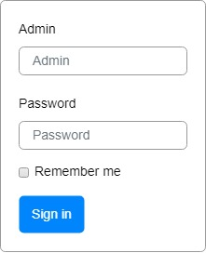
■ログイン
①管理者とパスワードを入力
② 「Sign in」を押下すると、
管理者モードになる
③「Remember me」をチェックすると、次回ログインで管理者とパスワードを表示する

コンテンツ詳細
管理者モード有効
一般ユーザーモード：ログイン表示
■コンテンツ詳細
thêm ngày
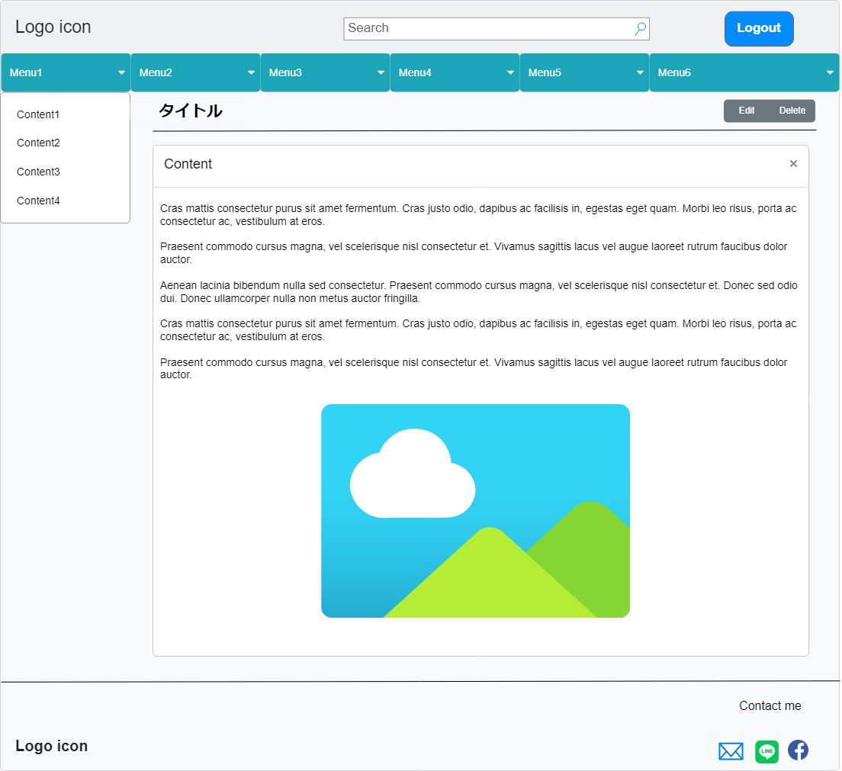
管理者モードのみ
①Editを押下すると、編集画面に移動
②削除を押下すると、コンテンツを削除する

コンテンツの詳細内容

作成・編集
■作成・編集画面
コンテンツのタイトル
作成中内容をコンテンツの完了状態になり、コンテンツの一覧に追加
・カテゴリーあたり表示する
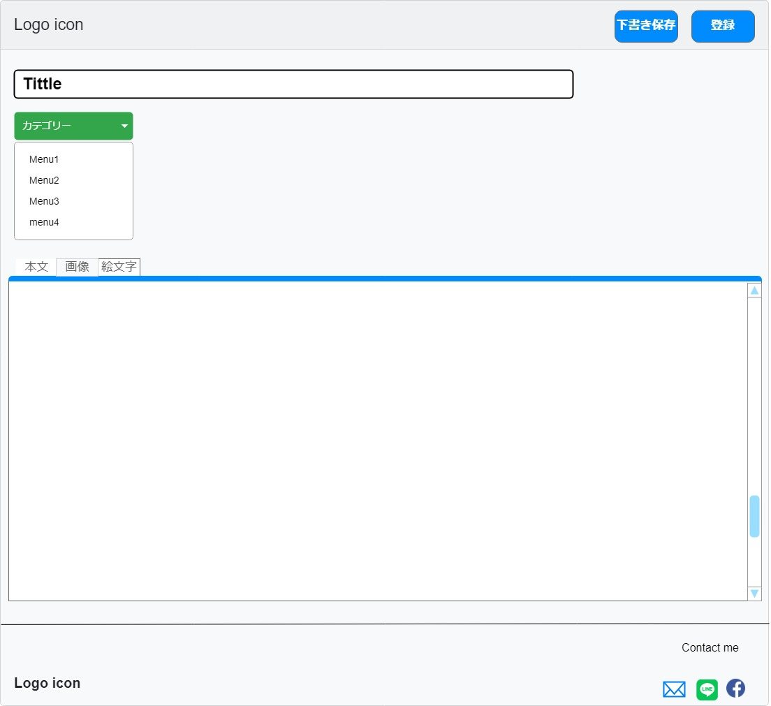

作成中内容を保存、他画面からこの画面に移動したら再表示
コンテンツはどのカテゴリー(メニュー)に定義

thêm chức năng add ảnh đại diện cho content

本文に絵文字を追加

コンテンツの詳細内容入力欄
内容の詳細本文
本文に画像を追加

